개정이력
업무기능분해도
업무기능분해도
모바일 신분증 구축 및 확대 |  |  |  | 통합테스트 시나리오

개정이력

버전 | 변경일 | 변경 내용 | 작성자 | 승인자
0.30 | 2025.01.31 | 최초 작성 | 하영존
1.10 | 2025.02.02 | 테스트 케이스 추가 (붉은색) SN-본인인증-Load Balancer-01 시트(01-09 ~ 01-20) | 권재형
1.20 | 2025.02.04 | 통합테스트 후 증적자료 추가 | 하영존

SN-본인인증-Load Balancer-01
시나리오ID | SN-실명/본인인증-Load Balancer-01
시나리오명 | (Android/iOS) 실명/본인인증 Load Balancer
시나리오흐름 | [앱] 앱실행 → 개인정보 입력 - 이름, 주민번호, 전화번호, 통신사 정보 → SCI, KCB 통신사 본인확인 → 앱 비밀번호 입력
전제사항

테스트케이스ID | 테스트케이스명 | 테스트 데이터 | 파트 | 메뉴 경로 | 동작순서 | 예상결과 | 수행결과 | 결과증빙(IOS) | 결과증빙(Android)
(신규버전 앱) SN-실명/본인인증-Load Balancer-01-01 | Load Balencer 비율 입력 | 인증 모니터링 상태 테이블(mia_crtfc_instt_sttus) SCI : 7 KCB : 3 비율로 업데이트 쿼리 수행 |  |  |  | 인증 모니터링 상태 테이블(mia_crtfc_instt_sttus) SCI : 7 KCB : 3 비율로 업데이트 | 업데이트 성공 - 정상 | (앱 버번 정보 기입) | (앱 버번 정보 기입)
(신규버전 앱) SN-실명/본인인증-Load Balancer-01-02 | 개인정보 입력 | 이름, 주민번호, 전화번호, 통신사 |  |  | 1. 사용자의 정보를 입력한다. | 입력된 정보가 표출된다 | 정상 | 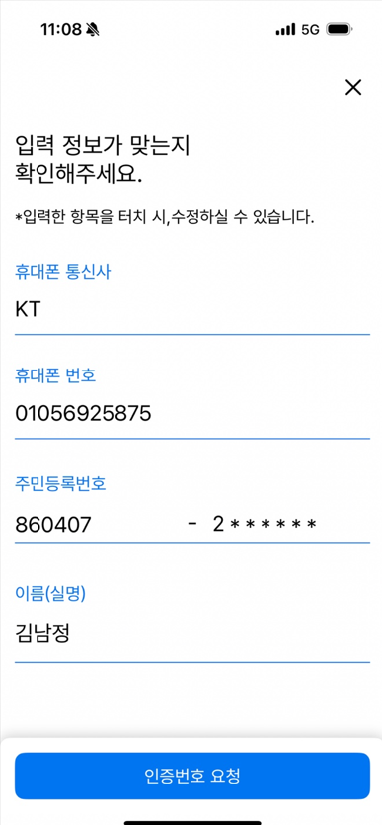 (앱 버번 정보 기입) | 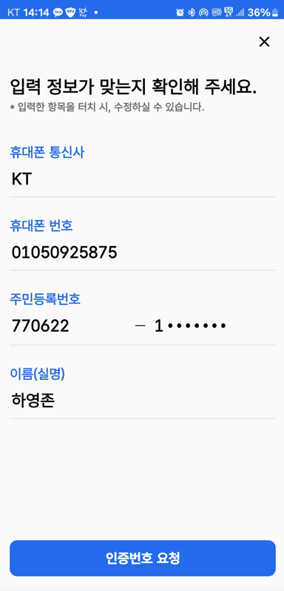 (앱 버번 정보 기입)
(신규버전 앱) SN-실명/본인인증-Load Balancer-01-03 | SCI,KCB 통신사 본인확인 | 이름, 주민번호, 전화번호, 통신사 |  |  | 1. 본인인증을 위한 문자를 수신 받는다. 2. 수신된 문자를 입력하고 api 호출하여 인증한다. (10회 반복 호출) | SCI로 인증문자 7회, KCB로 인증문자 3회 전송받고 인증문자 검증 시 성공하여 비밀번호 입력 화면으로 이동 | 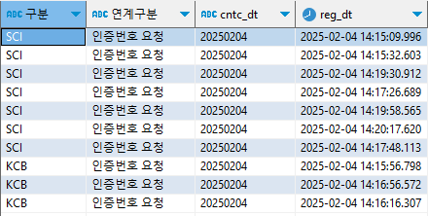 호출 로그 | 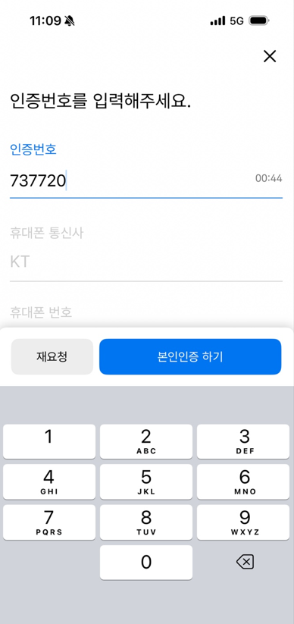 (앱 버번 정보 기입) | 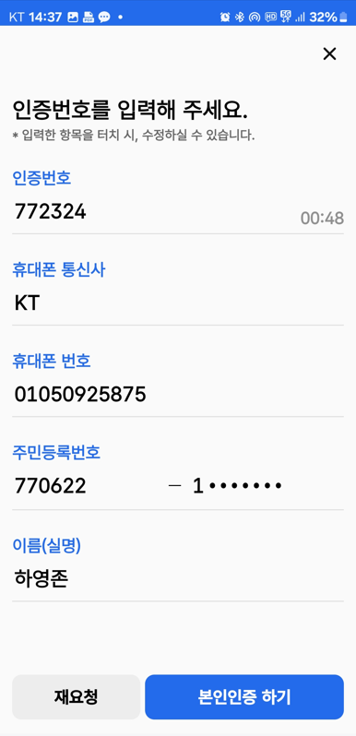 (앱 버번 정보 기입)
(신규버전 앱) SN-실명/본인인증-Load Balancer-01-04 | 앱 비밀번호 입력 | 앱 비밀번호 |  |  | 1. 인증 완료되면 앱 비밀번호 등록 페이지로 이동한다. | 비밀번호 입력 페이지 표출 | 정상 | 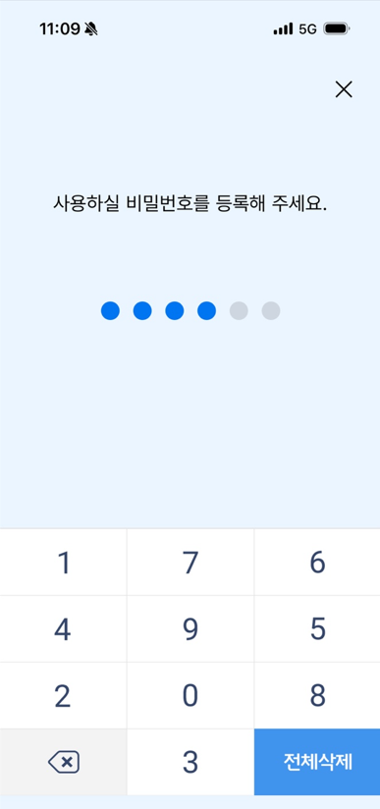 (앱 버번 정보 기입) | 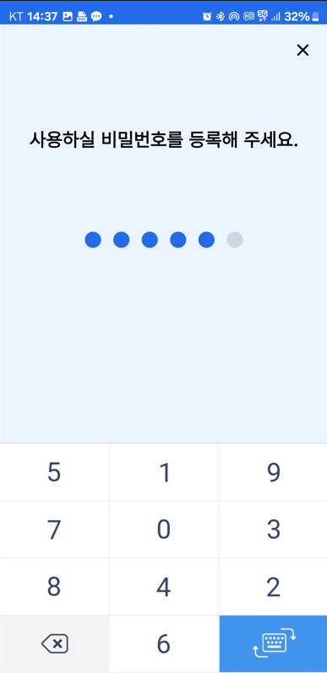 (앱 버번 정보 기입)
(신규버전 앱) SN-실명/본인인증-Load Balancer-01-05 | Load Balencer 비율 입력 | 인증 모니터링 상태 테이블(mia_crtfc_instt_sttus) SCI : 1 KCB : 9 비율로 업데이트 쿼리 수행 |  |  |  | 인증 모니터링 상태 테이블(mia_crtfc_instt_sttus) SCI : 1 KCB : 9 비율로 업데이트 | 업데이트 성공 - 정상 | (앱 버번 정보 기입) | (앱 버번 정보 기입)
(신규버전 앱) SN-실명/본인인증-Load Balancer-01-06 | 개인정보 입력 | 이름, 주민번호, 전화번호, 통신사 |  |  | 1. 사용자의 정보를 입력한다. | 입력된 정보가 표출된다 | 정상 | (앱 버번 정보 기입) | (앱 버번 정보 기입)
(신규버전 앱) SN-실명/본인인증-Load Balancer-01-07 | SCI,KCB 통신사 본인확인 | 이름, 주민번호, 전화번호, 통신사 |  |  | 1. 본인인증을 위한 문자를 수신 받는다. 2. 수신된 문자를 입력하고 api 호출하여 인증한다. (10회 반복 호출) | SCI로 인증문자 1회, KCB로 인증문자 9회 전송받고 인증문자 검증 시 성공하여 비밀번호 입력 화면으로 이동 | 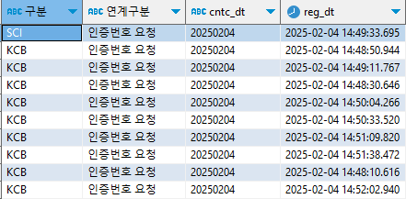 호출 로그 - 정상 | 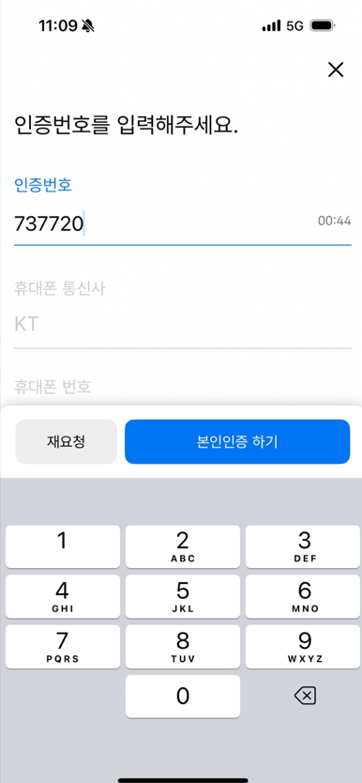 (앱 버번 정보 기입) | (앱 버번 정보 기입)
(신규버전 앱) SN-실명/본인인증-Load Balancer-01-08 | 앱 비밀번호 입력 | 앱 비밀번호 |  |  | 1. 인증 완료되면 앱 비밀번호 등록 페이지로 이동한다. | 비밀번호 입력 페이지 표출 | 정상 | (앱 버번 정보 기입) | (앱 버번 정보 기입)
(신규버전 앱) SN-실명/본인인증-Load Balancer-01-09 | Load Balencer 비율 입력 | 인증 모니터링 상태 테이블(mia_crtfc_instt_sttus) SCI : 5 KCB : 5 비율로 업데이트 쿼리 수행 |  |  |  | 인증 모니터링 상태 테이블(mia_crtfc_instt_sttus) SCI : 5 KCB : 5 비율로 업데이트 | 정상 | (앱 버번 정보 기입) | (앱 버번 정보 기입)
(신규버전 앱) SN-실명/본인인증-Load Balancer-01-10 | 개인정보 입력 | 이름, 주민번호, 전화번호, 통신사 |  |  | 1. 사용자의 정보를 입력한다. | 입력된 정보가 표출된다 | 정상 | (앱 버번 정보 기입) | (앱 버번 정보 기입)
(신규버전 앱) SN-실명/본인인증-Load Balancer-01-11 | SCI,KCB 통신사 본인확인 인증번호 재요청 | 인증번호 재요청 (문자 재전송) |  |  | 1. 본인인증을 위한 문자를 수신 받는다. 2. 재요청 버튼을 통한 인증번호를 재전송 요청을 한다. (6회 반복 호출) 3. 수신된 문자를 인력하고 aip 호출하여 인증한다. | 기존 요청한 인증기관으로 부터 인증번호를 수신하고, 인증문자 검증 시 성공하여 비밀번호 입력 화면으로 이동 | 정상 - 5회 재전송 후 오류 발생 | 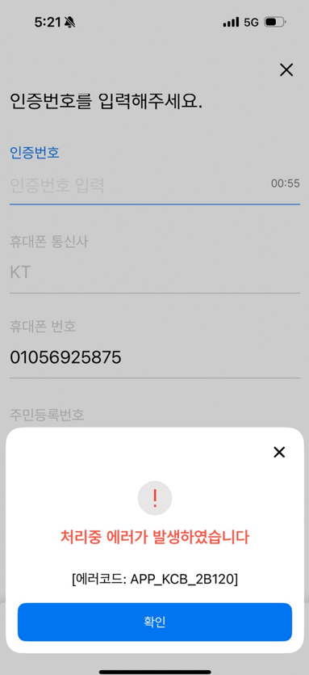 (앱 버번 정보 기입) | 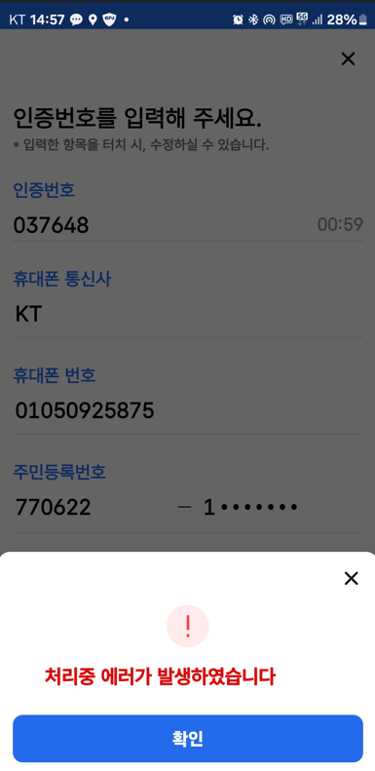 (앱 버번 정보 기입)
(신규버전 앱) SN-실명/본인인증-Load Balancer-01-12 | 앱 비밀번호 입력 | 앱 비밀번호 |  |  | 1. 인증 완료되면 앱 비밀번호 등록 페이지로 이동한다. | 비밀번호 입력 페이지 표출 | 정상 | (앱 버번 정보 기입) | (앱 버번 정보 기입)
(신규버전 앱) SN-실명/본인인증-Load Balancer-01-13 | Load Balencer 비율 입력 | 인증 모니터링 상태 테이블(mia_crtfc_instt_sttus) SCI : 4, 서버상태(N) KCB : 6, 서버상태(N) 비율로 업데이트 쿼리 수행 |  |  |  | 인증 모니터링 상태 테이블(mia_crtfc_instt_sttus) SCI : 4, 서버상태(N) KCB : 6, 서버상태(N) 비율로 업데이트 | 정상 | (앱 버번 정보 기입) | (앱 버번 정보 기입)
(신규버전 앱) SN-실명/본인인증-Load Balancer-01-14 | 개인정보 입력 | 이름, 주민번호, 전화번호, 통신사 |  |  | 1. 사용자의 정보를 입력한다. | 입력된 정보가 표출된다 |  | (앱 버번 정보 기입) | (앱 버번 정보 기입)
(신규버전 앱) SN-실명/본인인증-Load Balancer-01-15 | SCI,KCB 통신사 본인확인 | 이름, 주민번호, 전화번호, 통신사 |  |  | 1. 본인인증을 위한 문자를 수신 받는다. 2. 수신된 문자를 입력하고 api 호출하여 인증한다. (10회 반복 호출) | SCI로 인증문자 4회, KCB로 인증문자 6회 전송받고 인증문자 검증 시 성공하여 비밀번호 입력 화면으로 이동 | 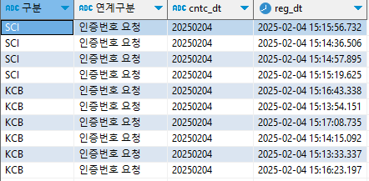 정상 | (앱 버번 정보 기입) | (앱 버번 정보 기입)
(신규버전 앱) SN-실명/본인인증-Load Balancer-01-16 | 앱 비밀번호 입력 | 앱 비밀번호 |  |  | 1. 인증 완료되면 앱 비밀번호 등록 페이지로 이동한다. | 비밀번호 입력 페이지 표출 |  | (앱 버번 정보 기입) | (앱 버번 정보 기입)
(구버전 앱) SN-실명/본인인증-Load Balancer-01-17 | Load Balencer 비율 입력 | 인증 모니터링 상태 테이블(mia_crtfc_instt_sttus) SCI : 5, 서버상태(N) KCB : 5, 서버상태(N) 비율로 업데이트 쿼리 수행 |  |  |  | 인증 모니터링 상태 테이블(mia_crtfc_instt_sttus) SCI : 5 KCB : 5 비율로 업데이트 | 정상 | (앱 버번 정보 기입) | (앱 버번 정보 기입)
(구버전 앱) SN-실명/본인인증-Load Balancer-01-18 | 개인정보 입력 | 이름, 주민번호, 전화번호, 통신사 |  |  | 1. 사용자의 정보를 입력한다. | 입력된 정보가 표출된다 |  | (앱 버번 정보 기입) | (앱 버번 정보 기입)
(구버전 앱) SN-실명/본인인증-Load Balancer-01-19 | SCI,KCB 통신사 본인확인 | 이름, 주민번호, 전화번호, 통신사 |  |  | 1. 본인인증을 위한 문자를 수신 받는다. 2. 수신된 문자를 입력하고 api 호출하여 인증한다. (10회 반복 호출) | SCI로 인증문자 5회, KCB로 인증문자 5회 전송받고 인증문자 검증 시 성공하여 비밀번호 입력 화면으로 이동 | 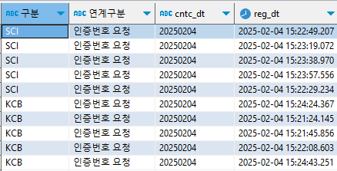 정상 | (앱 버번 정보 기입) | (앱 버번 정보 기입)
(구버전 앱) SN-실명/본인인증-Load Balancer-01-20 | 앱 비밀번호 입력 | 앱 비밀번호 |  |  | 1. 인증 완료되면 앱 비밀번호 등록 페이지로 이동한다. | 비밀번호 입력 페이지 표출 |  | (앱 버번 정보 기입) | (앱 버번 정보 기입)

SN-본인인증-Failover-01
시나리오ID | SN-실명/본인인증-Failover-01
시나리오명 | (Android/iOS) 실명/본인인증 Failover
시나리오흐름 | [앱] 앱실행 → 개인정보 입력 - 이름, 주민번호, 전화번호, 통신사 정보 → SCI, KCB 통신사 본인확인 → 앱 비밀번호 입력
전제사항

테스트케이스ID | 테스트케이스명 | 테스트 데이터 | 파트 | 메뉴 경로 | 동작순서 | 예상결과 | 수행결과 | 결과증빙(IOS) | 결과증빙(Android)
SN-실명/본인인증-Failover-01-01 | SCI Fail 상태 수정 | Config 파일 (application_dev.properties) 에 SCI 포트 미상용 포트로 수정 |  |  |  | 포트 연결 확인 결과 실패 (콘솔 : vc -vz [SCI IP] [SCI PORT]) 명령어 수행 확인 결과 연결 실패 | 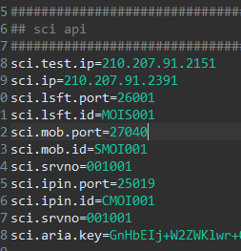 정상 (Config 변경) 정상 (telnet )
SN-실명/본인인증-Failover-01-02 | 개인정보 입력 | 이름, 주민번호, 전화번호, 통신사 |  |  | 1. 사용자의 정보를 입력한다. | 입력된 정보가 표출된다 | 정상
SN-실명/본인인증-Failover-01-03 | SCI,KCB 통신사 본인확인 | 이름, 주민번호, 전화번호, 통신사 |  |  | 1. SCI 의 본인인증 문자는 수신 불가. 2. KCB 본인인증 문자 수신. (10회 반복 호출) | KCB 본인인증 문자 10회 수신 및 검증 완료 | 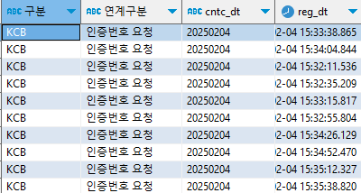 정상
SN-실명/본인인증-Failover-01-04 | 앱 비밀번호 입력 | 앱 비밀번호 |  |  | 1. 인증 완료되면 앱 비밀번호 등록 페이지로 이동한다. | 비밀번호 입력 페이지 표출
SN-실명/본인인증-Failover-01-05 | KCB Fail 상태 수정 | Config 파일 (application_dev.properties) 에 KCB 서비스ID 수정 |  |  |  |  | 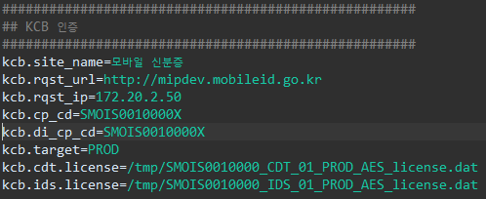 정상 - 설정 완료
SN-실명/본인인증-Failover-01-06 | 개인정보 입력 | 이름, 주민번호, 전화번호, 통신사 |  |  | 1. 사용자의 정보를 입력한다. | 입력된 정보가 표출된다 | 정상
SN-실명/본인인증-Failover-01-07 | SCI,KCB 통신사 본인확인 | 이름, 주민번호, 전화번호, 통신사 |  |  | 1. KCB 의 본인인증 문자는 수신 불가. 2. SCI 본인인증 문자 수신. (10회 반복 호출) | SCI 본인인증 문자 10회 수신 및 인증 검증 완료 |  정상
SN-실명/본인인증-Failover-01-08 | 앱 비밀번호 입력 | 앱 비밀번호 |  |  | 1. 인증 완료되면 앱 비밀번호 등록 페이지로 이동한다. | 비밀번호 입력 페이지 표출 | 정상

SN-인증서버-상태복구-01
시나리오ID | SN-인증서버-상태복구-01
시나리오명 | (Android/iOS) 인증서버 - 상태복구
시나리오흐름 | [앱] 앱실행 → 개인정보 입력 - 이름, 주민번호, 전화번호, 통신사 정보 → SCI, KCB 통신사 본인확인 → SCI, KCB 인증서버 장애상태 → SCI, KCB 인증서버 상태 확인 및 활성화
전제사항

테스트케이스ID | 테스트케이스명 | 테스트 데이터 | 파트 | 메뉴 경로 | 동작순서 | 예상결과 | 수행결과 | 결과증빙(IOS) | 결과증빙(Android)
SN-인증서버-상태복구-01-01 | 1.SCI Fail 상태 수정 2.인증 모니터링 상태 테이블 업데이트(mia_crtfc_instt_sttus) - SCI : 1 - KCB : 9 | Config 파일 (application_dev.properties) 에 SCI 포트 미사용 포트로 수정 |  |  |  | 포트 연결 확인 결과 실패 (콘솔 : vc -vz [SCI IP] [SCI PORT]) 명령어 수행 확인 결과 연결 실패 | 정상 (Config 변경) 정상 (telnet )
SN-인증서버-상태복구-01-02 | 개인정보 입력 | 이름, 주민번호, 전화번호, 통신사 |  |  | 1. 사용자의 정보를 입력한다. | 입력된 정보가 표출된다 | 정상
SN-인증서버-상태복구-01-03 | SCI,KCB 통신사 본인확인 | 이름, 주민번호, 전화번호, 통신사 |  |  | 1. SCI 의 본인인증 문자는 수신 불가. 2. KCB 본인인증 문자 수신. (10회 반복 호출) | KCB 본인인증 문자 10회 수신 및 검증 완료 | 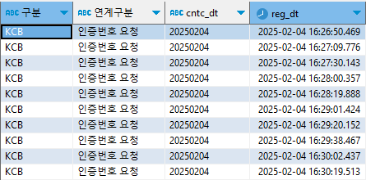 정상
SN-인증서버-상태복구-01-04 | SCI 서버상태 확인 | 인증서버 상태 테이블 (mia_crtfc_instt_sttus) SCI 확인 |  |  |  | SCI 서버 상태 : N | 정상
SN-인증서버-상태복구-01-05 | SCI 서버상태 확인 (5분 후) | 인증서버 상태 테이블 (mia_crtfc_instt_sttus) SCI 확인 |  |  |  | SCI 서버 상태 : Y
SN-인증서버-상태복구-01-06 | 1.KCB Fail 상태 수정 2.인증 모니터링 상태 테이블 업데이트(mia_crtfc_instt_sttus) - SCI : 9 - KCB : 1 | Config 파일 (application_dev.properties) 에 KCB 의 서비스코드 : XXX |  |  |  |  | 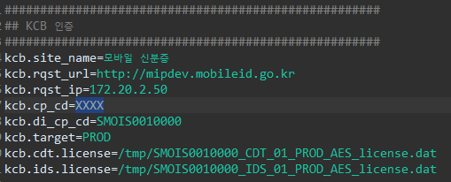 정상
SN-인증서버-상태복구-01-07 | 개인정보 입력 | 이름, 주민번호, 전화번호, 통신사 |  |  | 1. 사용자의 정보를 입력한다. | 입력된 정보가 표출된다
SN-인증서버-상태복구-01-08 | SCI,KCB 통신사 본인확인 | 이름, 주민번호, 전화번호, 통신사 |  |  | 1. KCB 의 본인인증 문자는 수신 불가. 2. SCI 본인인증 문자 수신. (10회 반복 호출) | SCI 본인인증 문자 10회 수신 및 검증 완료 | 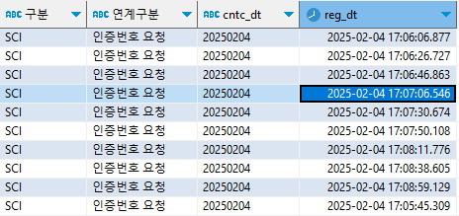 정상
SN-인증서버-상태복구-01-09 | KCB 서버상태 확인 | 인증서버 상태 테이블 (mia_crtfc_instt_sttus) KCB 확인 |  |  |  | KCB 서버 상태 : N | 정상
SN-인증서버-상태복구-01-10 | KCB 서버상태 확인 (5분 후) | 인증서버 상태 테이블 (mia_crtfc_instt_sttus) KCB 확인 |  |  |  | KCB 서버 상태 : Y | 정상

